Sheet1
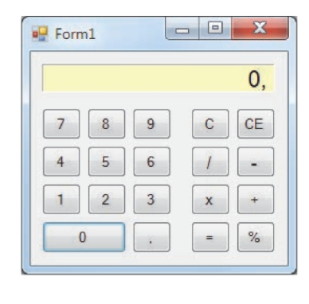
Pasos a seguir
Crear el esqueleto para la nueva aplicación que utilice un formulario tipo FORM como ventana principal
Añadir los componentes necesarios al formulario |  |  |  | Objetos Un formulario que permita implementar nuestra interfaz Una pantalla de la calculadora 19 botones distribuidos de la siguiente forma: - Digitos del 0 al 9 - Coma decimal - Operaciones +,-,x,/, = y % - Operaciones de borrar todo (C) y borrar última entrada (CE).
Definir las propiedasdes de los componentes
Escribir el código para cada uno de los objetos.
Guardar la aplicacion
Crear un fichero ejecutable.

 | Objeto | Propiedad | Valor
 | Pantalla | (Name) AutoSize BorderStyle BackColor Font TextAlign Text | etPantalla false Fixed3D [255,255,192] MS Sans Serif, Bold, 14,25 Middle Right 0, | Eventos Haciendo click sobre las teclas de los dígitos visualizaremos un número en la pantalla que puede contener una coma decimal. La entrada de un número finalizará al hacer click sobre una de las teclas de operación. Por lo tanto, el evento al que tiene que responder cada uno de los botones es un clic del ratón (o su equivalente: seleccionar el botón con TAB y pulsar la barra espaciadora o la tecla ENTER).
 | Teclas 0 a 9 | (Name) Text | btnDigitoX (x: 0 a 9) 0,1,....., 9
 | Tecla + | (Name) Text | btnMas +
 | Tecla - | (Name) Text | btnMenos -
 | Tecla / | (Name) Text | btnDividir /
 | Tecla x | (Name) Text | btnPor x
 | Tecla = | (Name) Text | btnIgual =
 | Tecla Decimal | (Name) Text | btnComaDec ,
 | Tecla % | (Name) Text | btnPorCiento %
 | Tecla C (BORRAR) | (Name) Text | btnIniciar C
 | Tecla CE (Borrar ultimo) | (Name) Text | btnBorrarEntrada CE

